Mua vé
Usecase | Mua vé

Ngày | 13/05/2022

Người Test | Trần Trọng Tín

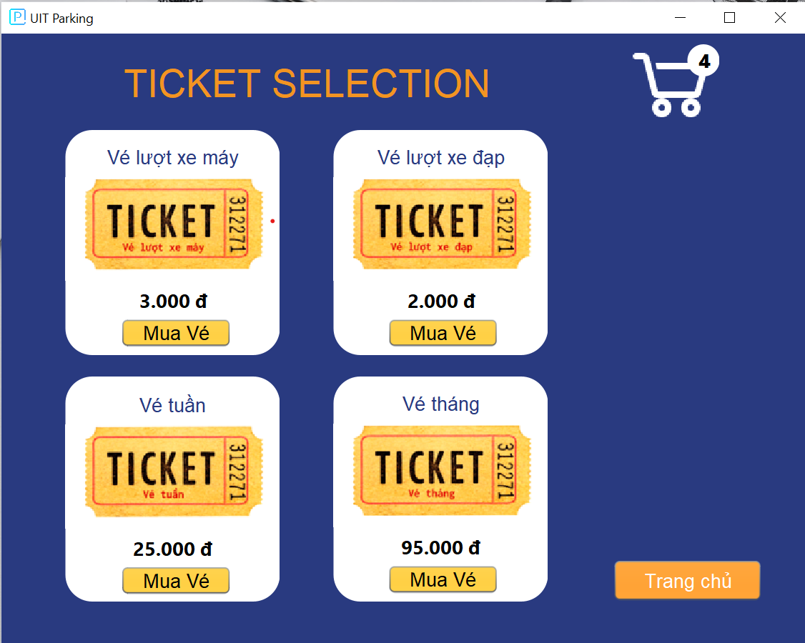
(Nơi đặt màn hình chính)

 | Tester nhập |  |  |  |  | Dev nhập
STT | Case Study | Status | Desciprtion | Bug Date | Tester | Fix Date | Dev
1 | Người dùng click nút mua vé | Bug | Người dùng click vào nút Mua Vé nhưng số lượng vé hiện lên ở giỏ hàng không tăng lên | 13/5/2022 | Trọng Tín
2 | Người dùng click nút mua vé | OK | Chỉnh sửa code |  |  | 14/05/2022 | Hữu Long

Quản lý khách vãng lai
Usecase | Quản lý khách vãng lai

Ngày | 2022-12-05

Người Test | Trần Trọng Tín

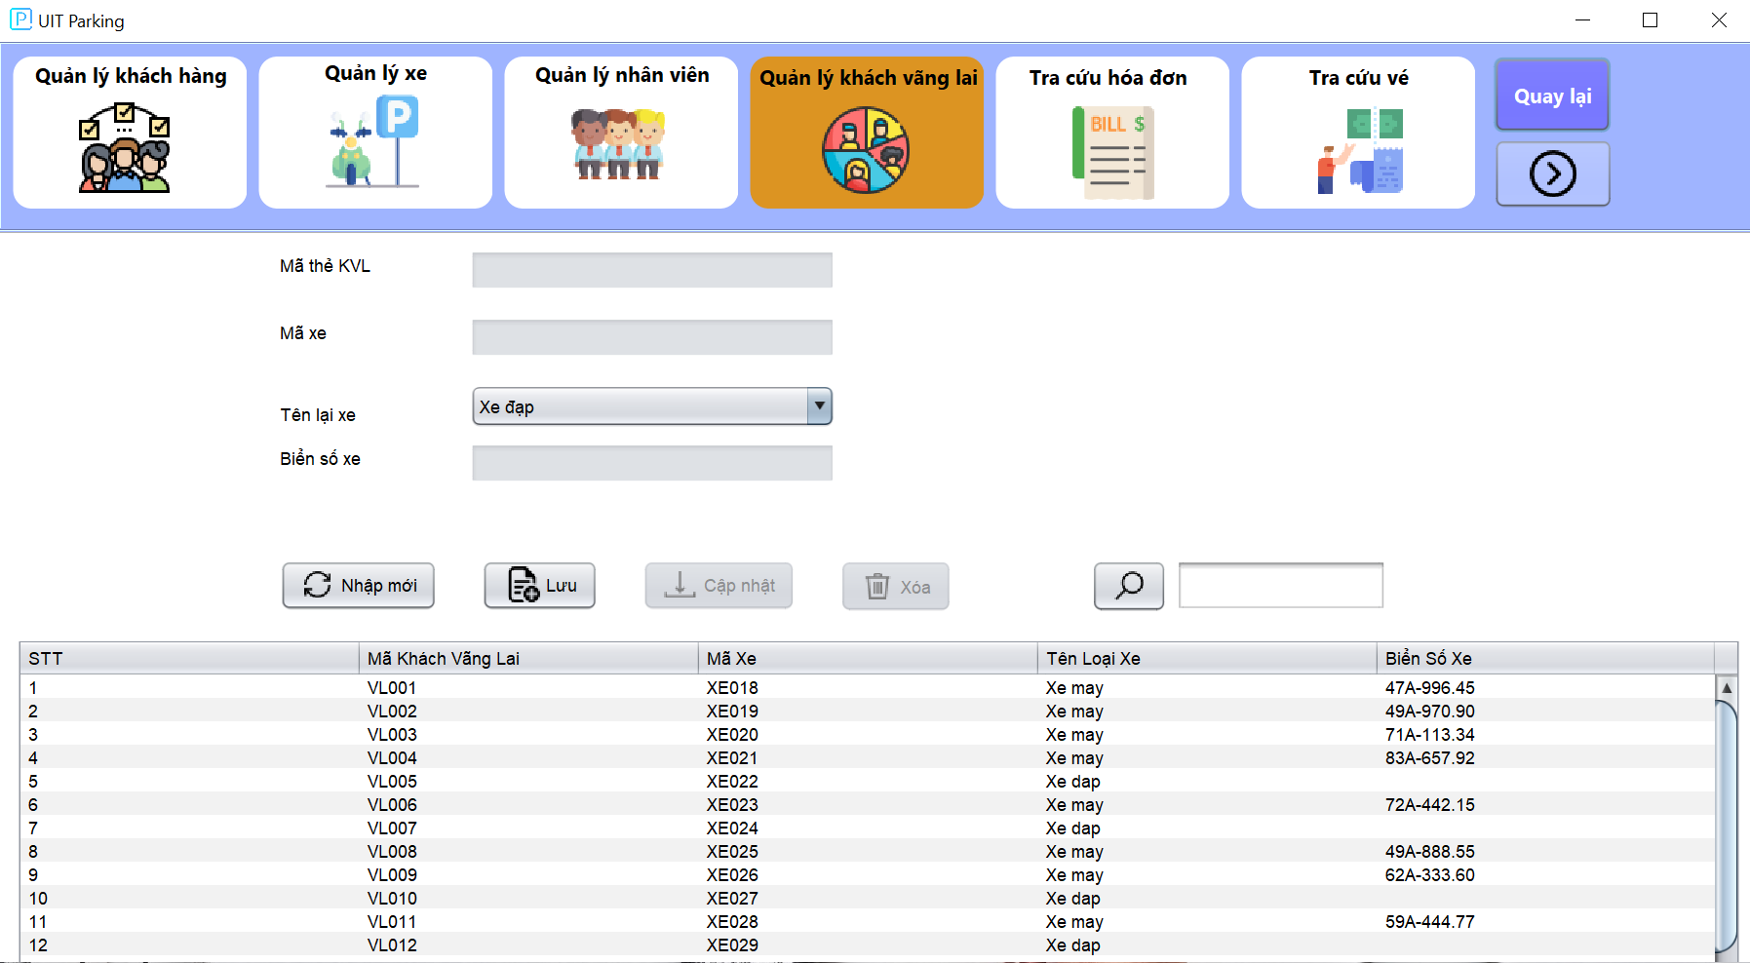 (Nơi đặt màn hình chính)

 | Tester nhập |  |  |  |  | Dev nhập
STT | Case Study | Status | Desciprtion | Bug Date | Tester | Fix Date | Dev
1 | Admin thêm xe máy | Bug | Thêm xe máy mà không nhập biển số xe nhưng vẫn thêm thành công | 2022-12-05 | Trọng Tín
2 | Admin thêm xe máy | OK | Chỉnh sửa ràng buộc khi thêm mới xe |  |  | 14/05/2022 | Ngọc Ánh

Quản lý khách hàng
Usecase | Quản lý khách hàng

Ngày | 2022-05-05

Người Test | Trần Trọng Tín

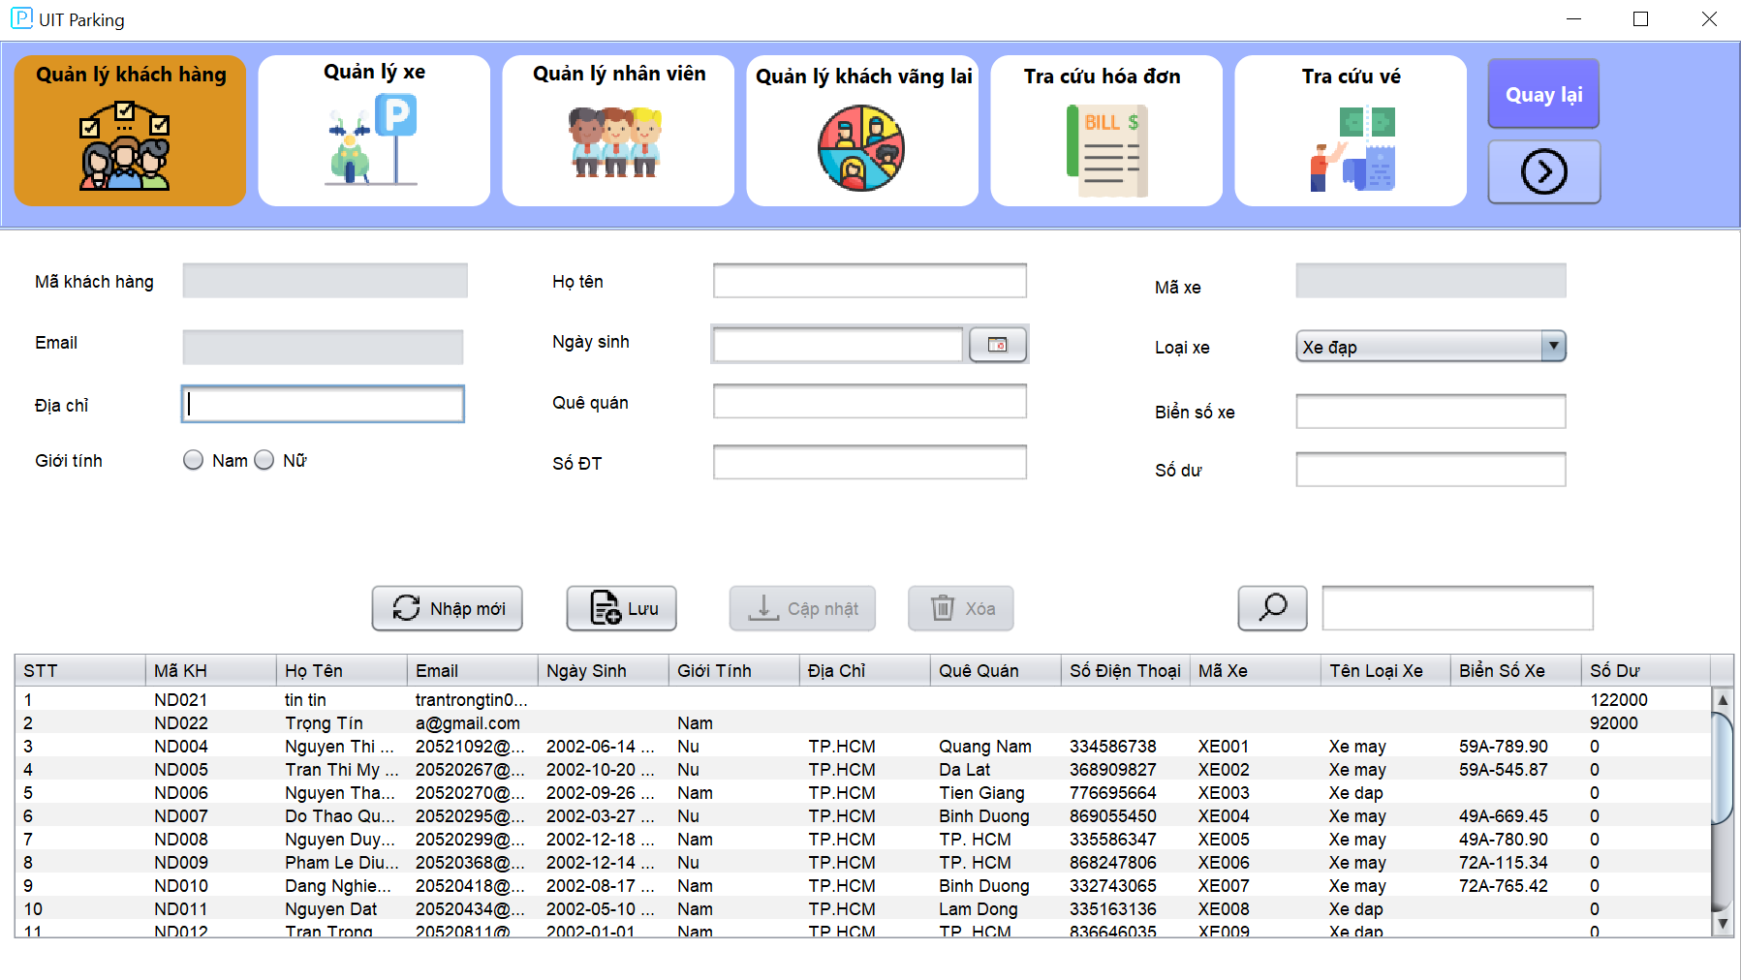 (Nơi đặt màn hình chính)

 | Tester nhập |  |  |  |  | Dev nhập
STT | Case Study | Status | Desciprtion | Bug Date | Tester | Fix Date | Dev
1 | Thêm khách hàng với Email đã tồn tại | Bug | Có thể thêm khách hàng mới tên tên Email đã tồn tại trong database | 2022-05-05 | Trọng Tín
2 | Thêm khách hàng với Email đã tồn tại | OK |  |  |  | 2022-07-05 | Ngọc Ánh
3 | Cập nhật và xóa khách hàng | Bug | Quản lý có thể cập nhật thông tin và xóa thông tin của khách hàng | 2022-06-05 | Trọng Tín
4 | Cập nhật và xóa khách hàng | OK | Cập nhật lại các ràng buộc của cơ sở dữ liệu |  |  | 2022-07-05 | Ngọc Ánh

Giỏ hàng
Usecase | Giỏ hàng

Ngày | 2022-06-05

Người Test | Trần Trọng Tín

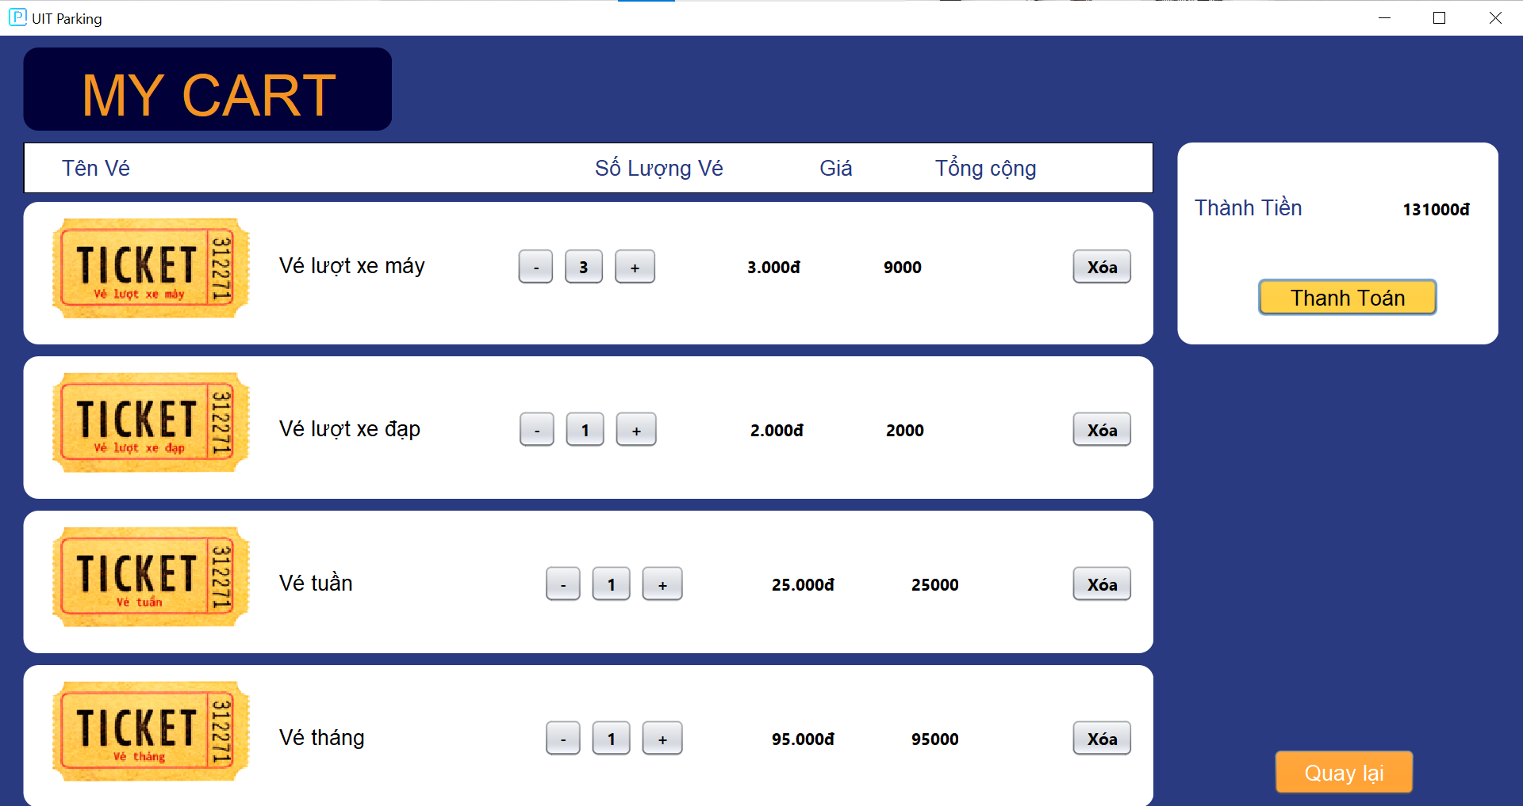
(Nơi đặt màn hình chính)

 | Tester nhập |  |  |  |  | Dev nhập
STT | Case Study | Status | Desciprtion | Bug Date | Tester | Fix Date | Dev
1 | Nhấn tăng giảm số lượng Vé | Bug | Tăng giảm số lượng vé nhưng tổng số tiền cần thanh toán không đổi | 17/05/2022 | Trọng Tín
2 | Nhấn tăng giảm số lượng Vé | OK | Chỉnh sửa code |  |  | 17/05/2022 | Hữu Long
3 | Giao diện của giỏ hàng | Bug | Giao diện bị lệch ở các nút tăng của các loại vé với nhau | 17/05/2022 | Trọng Tín
4 | Nhân nút thanh toán | Bug | Sau khi nhấn nút thanh toán không biến mất giao diện các loại vé đã mua | 17/05/2022 | Trọng Tín
5 | Nhân nút thanh toán | OK | Chỉnh sửa code |  |  | 21/05/2022 | Hữu Long

Thay đổi mật khẩu
Usecase | Thay đổi mật khẩu

Ngày | 14/04/2022

Người Test | Trần Trọng Tín

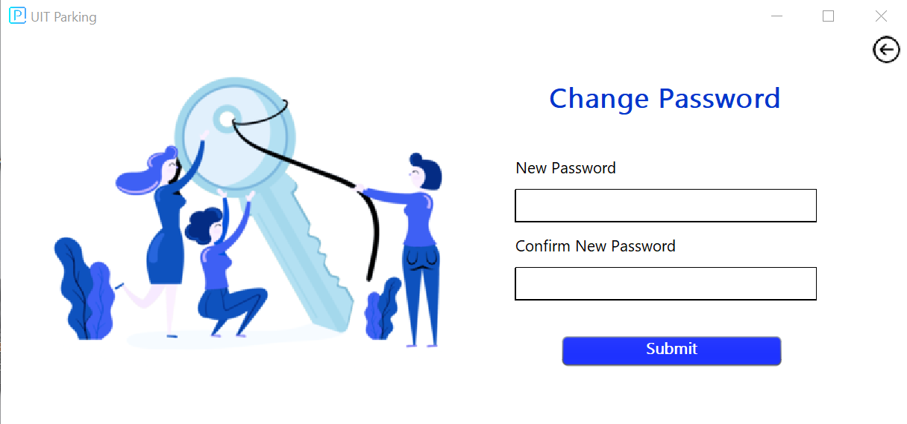 (Nơi đặt màn hình chính) |  |  |  |  |  |  |  | 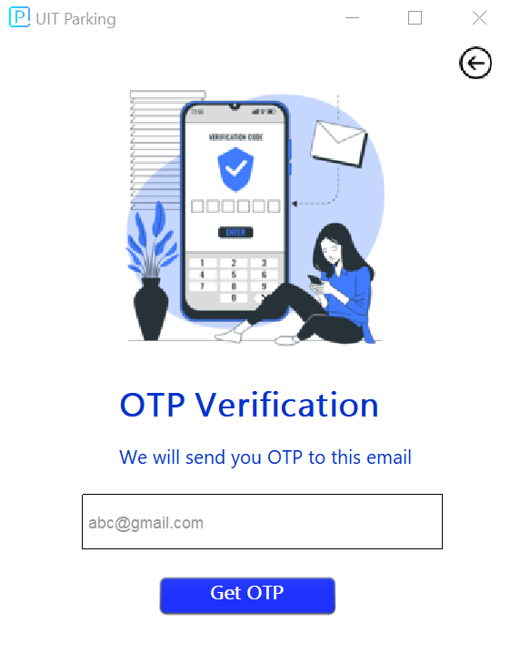 (Màn hình phụ 1) | 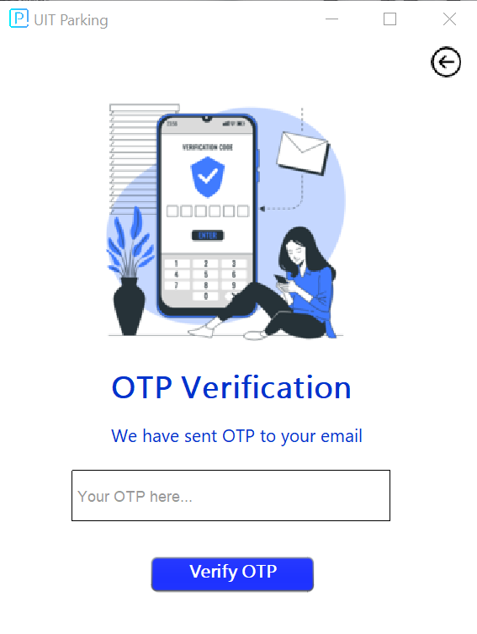 (Màn hình phụ 2)

 | Tester nhập |  |  |  |  | Dev nhập
STT | Case Study | Status | Desciprtion | Bug Date | Tester | Fix Date | Dev
1 | Người dùng không nhận được OTP | Bug | Người dùng nhập đúng Email nhưng không nhận được OTP từ hệ thống | 15/04/2022 | Trọng Tín
2 | Người dùng không nhận được OTP | OK | Bật chế độ kém an toàn trên Gmail của hệ thống để có thể gửi được OTP cho người dùng |  |  | 16/04/2022 | Hữu Long
3 | Gửi OTP cho Email không tồn tại trong database | Bug | Email không tồn tại trong Database nhưng vẫn được gửi OTP | 20/04/2022 | Trọng Tín
4 | Gửi OTP cho Email không tồn tại trong database | OK | Chỉnh sửa lại ràng buộc cơ sở dữ liệu |  |  | 22/04/2022 | Hữu Long
5 | Email người dùng không nhận đươc OTP | Bug | Do Google còn hỗ trợ ứng dụng hoặc thiết bị bên thứ 3 vì lý do bảo mật | 2022-03-06 | Trọng Tín
6 | Email người dùng không nhận đươc OTP( tiếp tục fix) | OK | Dev tạo mật khẩu ảo cho Gmail do Google cung cấp |  |  | 2022-05-06 | Hữu Long

